機構避位圖
F0NW0322A0000X1功能測治具修改(NW0237改)零件避位點檢表
設計者 | 刘丹 | 料號/版本 |  | A00X1 | 工站 |  | 廠商 | 沃特邦
產品圖示 |  | 定位/接觸位置圖示 |  |  |  | 運動后與產品接觸圖
 |  |  |  |  |  | 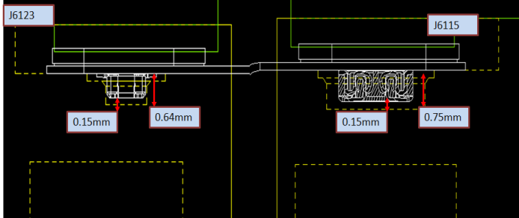
點檢類型 | 零件圖示 | 零件尺寸 |  | 避位尺寸 |  | 是否用 於定位 | 點檢結果 | 備註
CONN1避位 | 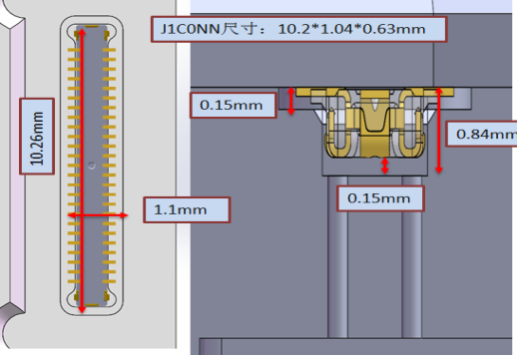 | 長 | 10.2 | 長 | 10.26+0.02 | 是 | OK | 定位零件需寫公差
 |  | 寬 | 1.04 | 寬 | 1.1+0.02
 |  | 高 | 0.63 | 高 | 0.84+0.02
CONN2避位 | 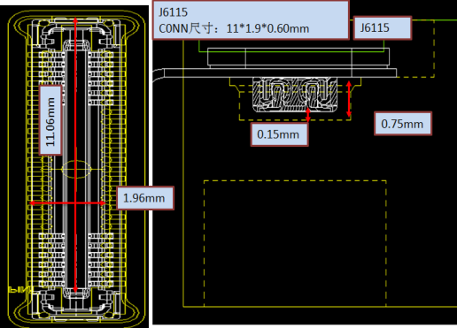 | 長 | 11 | 長 | 11.06+0.02 | 是 | OK | 定位零件需寫公差
 |  | 寬 | 1.9 | 寬 | 1.96+0.02
 |  | 高 | 0.6 | 高 | 0.75+0.02
核准：刘丹 量測者:付姚

治具量測尺寸表
治具尺寸量測報告
F0NW0322A0000X1功能測治具修改(NW0237改) |  |  | 量測時間 | 圖號 | 圖紙數量 | 尺寸數 | NG數 | 合格數 | 量測人員 |  | 材料
工站: 二次元检测 |  |  | 2021.2.24 |  | 2 | 6 |  | 6 | 邓思茜 |  | PPS/TL
量測尺寸 | NO | 要求尺寸 | 加工設備 | 設備型號 | 測量值 |  |  | Result (OK/NG ?) | Avary回廠量測 | 結果 (OK/NG ?) | 備註
 |  |  |  |  | NO.001 | NO.002 | NO.003
 | 1 | 10.26+0.02 | CNC/NC | NC | 10.262
 | 2 | 1.1+0.02 |  |  | 1.102
 | 3 | 0.84+0.02 |  |  | 0.850
 | 4 | 11.06+0.02 |  |  | 11.060
 | 5 | 1.96+0.02 |  |  | 1.970
 | 6 | 0.75+0.02 |  |  | 0.760
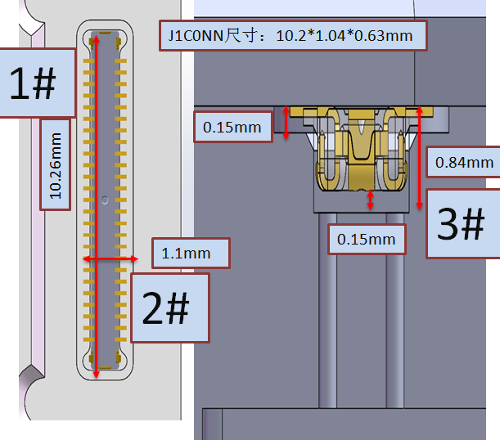 圖面 | 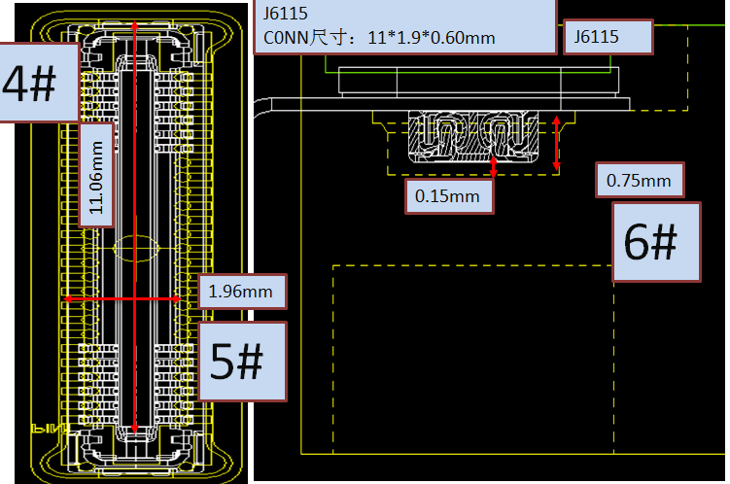

會簽:
 | remark：
結果： □FAIL ■PASS

核准： 刘丹 量測者:付姚

Test Coverage
FTSL0658 Test Coverage
 |  |  |  |  | Test Coverage: |  | 100.00%
NO. | REF DES | COMPONENT TYPE | DESCRIPTION | COMP VALUE | TEST SPEC LIMITS |  | TEST COVERAGE |  |  |  | NOTES
 |  |  |  |  | LSL | USL | Open | Short | Value | Coverage
1 | J1101 | CONN |  | / | / | / | Y | Y | Y | Y
2 | J1102 | CONN |  | / | / | / | Y | Y | Y | Y
3 | J1103 | CONN |  | / | / | / | Y | Y | Y | Y
4 | J1104 | CONN |  | / | / | / | Y | Y | Y | Y

會簽:
 | 核准：張華勇 量測者:陈亮庚

Blind spot diagraph
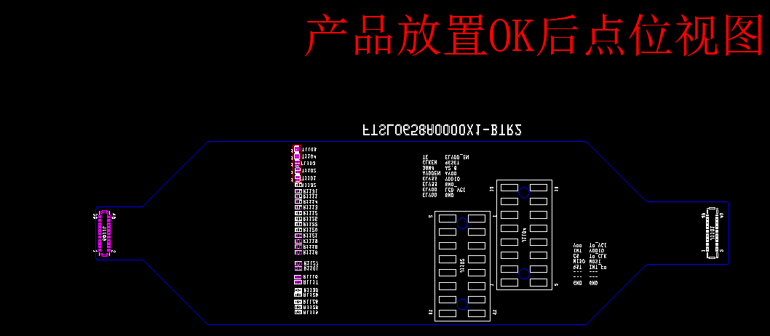
J1103
J1101
J1102
J1104
PIN40
PIN39
PIN2
PIN1
PIN40
PIN39
PIN2
PIN1
PIN1
PIN2
PIN15
PIN16
PIN16
PIN15
PIN2
PIN1
网络内串联的0欧姆
电阻：R1126,R1128,
R1129,R1130,R1101,
R1127,R1117,R1110,
R1116,R1118,
R1119,R1121,
R1120,R1122,R1125,
R1112,R1113,R1114,
R1111,R1131,R1132,
短路不可测
悬空点：PIN3,4,5,6,7,8;
短路不可测
同一网络内相邻点：
PIN14,16;PIN10,12,
短路不可测
同一网络内相邻的点：
PIN41,42,45;PIN1,3;
PIN43,44,46,短路不可测
同一网络内相邻点：
PIN41,42;PIN1,3;PIN43,44，
短路不可测
网络内串联的电感：
T1101,T1102,T1103,
T1104,T1105,
短路不可测
FTSL0658电测盲点图
测试覆盖率 Test Coverage: | 零件100% | 料号名 Project Name :FTSL0658 | 供货商 Vendor :WTB
1.盲点图示： Illustration of the blind spot:

2.盲点细项说明: Details of blind spots:
零件名称 | 盲点说明
J1101 | 同一网络内相邻点： PIN41,42;PIN1,3;PIN43,44， 短路不可测
J1102 | 同一网络内相邻点： PIN14,16;PIN10,12, 短路不可测
J1103 | 同一网络内相邻的点： PIN41,42,45;PIN1,3; PIN43,44,46,短路不可测
J1104 | 悬空点：PIN3,4,5,6,7,8; 短路不可测
R | 网络内串联的0欧姆电阻：R1126,R1128,R1129,R1130,R1101,R1127,R1117,R1110,R1116,R1118,R1119,R1121,R1120,R1122,R1125,R1112,R1113,R1114, R1111,R1131,R1132, 短路不可测
L | 网络内串联的电感： T1101,T1102,T1103, T1104,T1105, 短路不可测
會簽:
核准：張華勇 量測者:陈亮庚

重要零件主動量測電壓
重要零件主動電壓量測
Item | Content | Std.Value | Tolerance | Cal.Value | Result | Measurement Equipent
绝缘测试 | Open | 1.0V | ±0.1V | 1.011V | OK | FLUKE 17B+
导通测试 | Short | 20mA | ±2mA | 19mA | OK | FLUKE 17B+

电流档：
红表笔：R99-2PIN
黑表笔：AGND（C72-2）
直流电压档：
红表笔：DAC测试点
黑表笔：AGND（C72-2）
校驗方法 Methods Of Calibration | 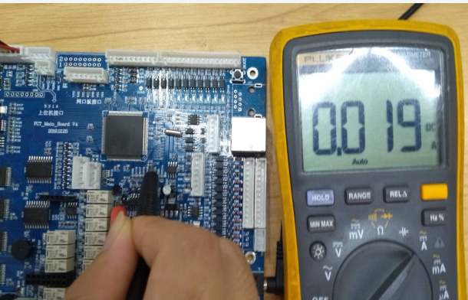 Short |  |  |  | 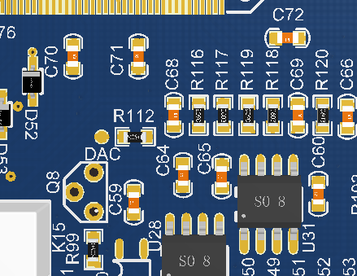
校驗方法 Methods Of Calibration | Open | 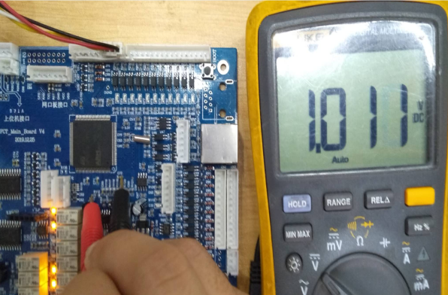 |  |  | 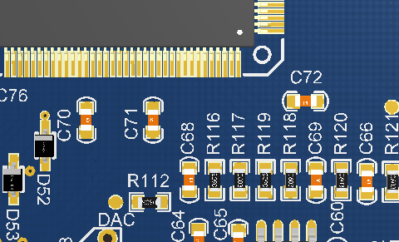
校驗方法 Methods Of Calibration
校驗方法 Methods Of Calibration
校驗方法 Methods Of Calibration
備註:請根據BOM表主動IC量測
核准： 张华勇 量測者: 温子豪

